登録団体一覧
ふるさとくまもと応援寄附金（ＮＰＯ等支援分） 登録団体一覧
 |  | 令和６年８月現在

「恵方巻」作りの実習
 | 認定ＮＰＯ法人 はっぴい・はっぴい 熊本県の「認定」ＮＰＯ法人で公益性の高い団体。よかボス宣言を行った「よかボス企業」。 幸せ探しに出逢いの場の提供をし、婚活の手助けをし続けること15年。微力ながら、少子化対策及び高齢者福祉の一躍を担っています。 婚活（若者、ミドル、シニア）パーティー、ファイル閲覧、紹介見合を定期的に開催中です。入会登録者総数は現在までに１１６５名、内、在籍会員数は男性３５０名女性２５０名（令和５年５月現在）に登る。 活動拠点の大津町、近隣の菊陽町、合志市、菊池市、西原村の各首長他の御臨席を賜り、令和5年度定期総会を開催しました。 | 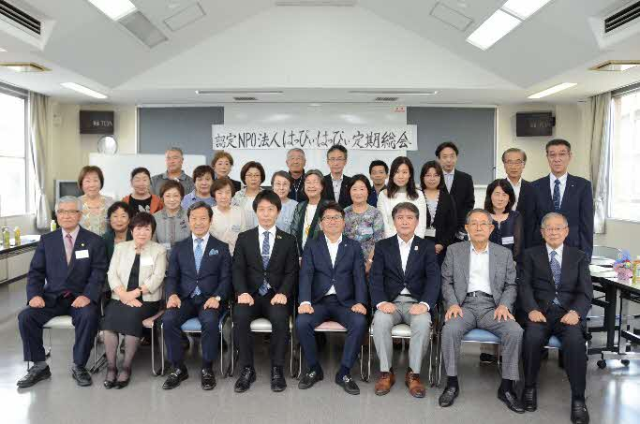 ＮＰＯ法人はっぴぃ・はっぴぃ定期総会
 | ＮＰＯ法人 せいしとらんし熊本 「私が私として生まれてきて良かった」 せいしとらんし熊本は、性教育学習事業を行う非営利活動法人です。主として、性犯罪予防のための教育と啓発活動を行っております。幼児・小学生の親子参加型の「いのちの学習」をメインに活動していますが、PTA講演会などでは「子どもの性への向き合い方」をお話したり、大人を対象とした性教育の学び直しの場を提供したりと、この世に生きるすべての人を対象にした性教育学習事業を展開しています。 その他、時代やニーズに合った【いのちの学び】を届けています。誰ひとり性犯罪の当事者にしない!という強い思いのなかで、行政や学校と連携をとりながら活動を広めていきます。 「性」は特別なものではありません。環境に左右されることなく、知識の格差がうまれなくて済む世の中にしていきます。 ご支援の程よろしくお願いいたします。 | 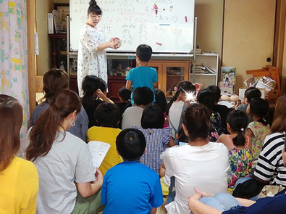 『地域食堂での親子（小学生）向け性教育の風景』
 | 特定非営利活動法人 山鹿きぼうの家 ―精神障がい者等の社会生活を支援しています― ①精神障がい等を持ちながら地域で生活している 方へ、昼間の活動の場（居場所）を提供し、軽 作業などを通じて仲間と触れ合うことにより、 社会との繋がりや生活のリズムを整えることを 支援しております。 ②保護者と利用者の両者が高齢化する中で、親な き後の単身生活を支えたいと、３年前から昼食 の提供を始めました。 ご支援のほどよろしくお願いいたします。 | 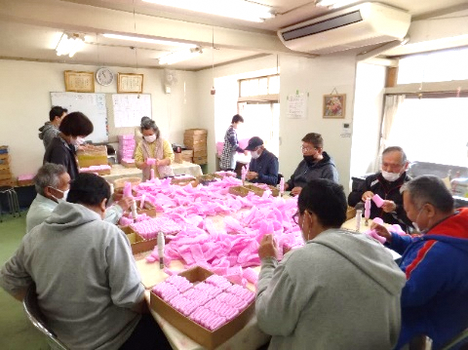 フルーツキャップの作業の様子
 | ＮＰＯ法人 熊本県海難救助隊 本隊は、国内では３番目に当たる昭和48年6月に発足し、約47年間活動を続けています。隊員は現在３５名、パトロール艇13隻です。 又、県内には海上保安庁より指定を受けた海上安全指導員が26名いますが、その内隊員は半数以上の17名在籍しています。活動は県内の八代海・有明海において海難事故を未然に防止するため、海上安全に関する啓発活動としてチラシ配布、ライフジャケット着用の指導や海上安全パトロールを行っています。 また、豊かな海洋環境作りと、きれいな海を未来に残すために、海水浴場や港湾の清掃ボランティア活動、将来のシーマンリーダー育成事業として毎年夏休みに小中学生を対象にした体験クルージング・航海訓練も実施しています。 近年では、八代港における大型クルーズ客船の海難事故を未然に防ぐため、早朝５時頃より客船の前路警戒とパトロールを行ない、微力ながら海上の安全と併せてクルーズ客船へのおもてなしも行っています。 隊員は、小型船舶免許はもとより、海上安全指導員、看護師、海上特殊無線技士、アマチュア無線技士、工事作業の警戒船業務・管理講習受講者、スクーバー、潜水士等の資格保有者が多数在籍し、日々研鑽しています。 | 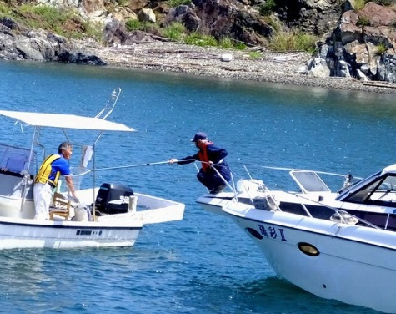 安全啓発パンフレット配布の様子
 | ＮＰＯ法人 宇城市環境保全隊 ＮＰＯ法人宇城市環境保全隊は設立１５年目を迎え、市内の不法投棄パトロール・草刈清掃・ボランティア清掃活動・ゴミ拾い・河川の清掃など日々宇城市の環境美化保全のために活動しています。不法投棄ごみは毎年約1.5トンの回収量です。 会員を募り、会費を頂き運営活動していますが会員の減少により活動が制限されている現状です。宇城市の環境保全の為、様々なプロジェクトを立ち上げ住み良いまちづくりを行ってまいります。 まず、耕作放棄地や休耕田にヒマワリの種や菜の花の種をまき、地球温暖化の原因である二酸化炭素を吸収させ温暖化防止活動を展開します。そして、ゴミのないきれいな宇城市にすることを目標に一生懸命に取り組んでまいります。 | 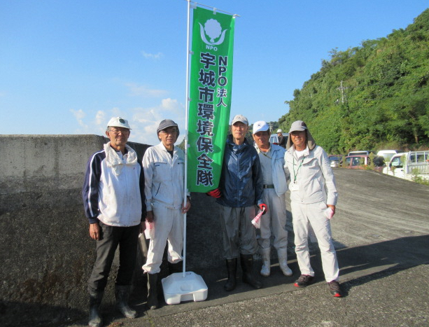 不知火海岸清掃活動の様子
 | 一般社団法人 Arts and Sports for Everyone 私たちの団体は、障害のある人もない人も日常的に芸術やスポーツ活動を一緒に楽しめる共生社会の実現をミッションにしています。 具体的な活動としては、 ①障がい者スポーツのボッチャの体験会を学校、商店街、イベント、老健施設などで随時開催することで、市民の方々に障がい者及び障がい者スポーツの理解をしていただいています。 ②特別支援学校や学級で学んでいる皆さん、およびスペシャルオリンピックスのアスリートの皆さんが互いに交流し、障がいをお持ちではない方々と一緒にチームを作ってプレーする機会を提供するレクレーションボッチャの大会「楽球甲子園」を開催しています。 その他、障がい者及び障がい者の芸術やスポーツ活動を知っていただくために、フォーラムやトークショーを不定期に開催したり、芸術やスポーツ活動に取り組む団体の支援をしています。 | 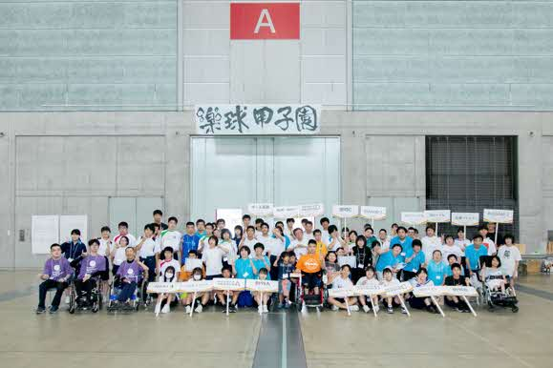 第５回楽球甲子園に参加された皆さん
 | ＮＰＯ法人 くまもと文化財プロジェクト 私たちは、日本文化の継承のために、熊本に遺された貴重な絵画文化財を護り、活かしていく活動に取り組んでいます。 現在取り組んでいるのは、江戸時代に参勤交代で使用されていた御座船「波奈之丸」（重要文化財「細川家舟屋形」）天井画の復元模写事業です。御用絵師らによって描かれた、金箔の輝く煌びやかな天井画171枚が現存していますが、それらは熊本の貴重な絵画文化財でありながら、舟屋形内部にあるため公開が難しく、市民にもあまり知られていません。 そのため私たちは、実物が描かれた当初と同じ素材・同じ技法により、肥後の草木花果が描かれた天井画 全171枚を完全復元模写し、広く県民に公開していく活動を3年計画で始めました。昨年秋のクラウドファンディングと寄付で金箔や顔料など画材代の資金は調達。今回はその展示のため、格天井を模した黒塗りの木枠に実物と同様、九曜紋の鍍金細工を施した飾り金具の仕様を予定しています。 ふるさとを想う皆さまのご支援を、後世に繋がる新たな文化財として、また、熊本城天守閣の復旧にも花を添えられるような展覧会を実現させたいと願っています。どうぞ宜しくお願いいたします。 | 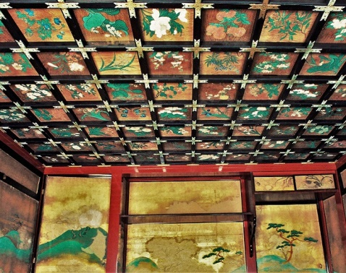 波奈之丸(なみなしまる)内部・天井画
 | 認定特定非営利活動法人 スペシャルオリンピックス日本・熊本 貴方もサポーターに！ スペシャルオリンピックス（SO）とは、知的障がいのある人たち（アスリート）に年間を通じて日常的なスポーツトレーニングとその成果の発表の場である競技会を提供し、社会参加をサポートしている国際的なスポーツ組織です。そして、その先に「誰もが互いに尊重し合って共に生きていく社会」の実現を目指しており、国連がSDGｓで提唱する「誰ひとり取り残さない地域社会」づくりに向けた活動を３０年以上前から実践している団体です。 日本のＳＯ活動は、1991年の世界大会に熊本の１０歳のアスリートと一人のボランティアコーチが参加し銀メダルを獲得したことに始まり、全国に広がっていきました。県内１０の地域で２２種目の競技プログラムを展開し、毎年県大会を開いて、４年に一度の夏季・冬季の全国大会や世界大会に選手団や応援団を派遣し、チャリティー活動や各種イベントも活発に実施して地域社会や他団体との交流を深め、アスリートの可能性を広げています。 ２０２４年２月には来年３月にイタリア（トリノ）で開催される冬季世界大会の予選を兼ねた冬季北海道（名寄）大会にも出場しています。貴方も世界へ羽ばたくアスリートを支援していただけませんか！ | 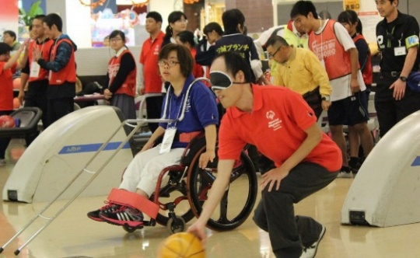 ＳＯの競技会では、性別、年齢、競技能力などによってグループ分け（ディビジョニング）を行い、アスリート誰もに勝つチャンスが与えられ、能力を十分に発揮できるよう考えられてます。
 | ＮＰＯ法人 オハイエくまもと 「NPO法人オハイエくまもと」は、障がいのある人もない人も一緒になって音楽やダンスを楽しみ、音楽の力で心のバリアフリーを目指すボランティアグループです。日頃は音楽やダンスが大好きなパフォーマー（主に知的・発達障がいのある人たち）に楽器演奏や歌、踊りを練習する場を提供し、音楽指導者が指導しています。その発表の場として年に１回、街の中心地などで道行く人も巻き込んで一緒に音楽を楽しむ「とっておきの音楽祭」を開催しております。 【使命】 １．NPO法人オハイエくまもとは、知的・発達障がいのある人たちを中心に、それぞれの地域で日常的に音楽（楽器演奏、歌、踊り）を練習し楽しむ場を提供します。 ２．NPO法人オハイエくまもとは、知的・発達障がいのある人たちを中心とした日常的な音楽活動の発表の場として、あらゆる障がいのある人もない人も一緒に音楽を楽しみ、心のバリアフリーを目指す「オハイエくまもと とっておきの音楽祭」を開催します。 | 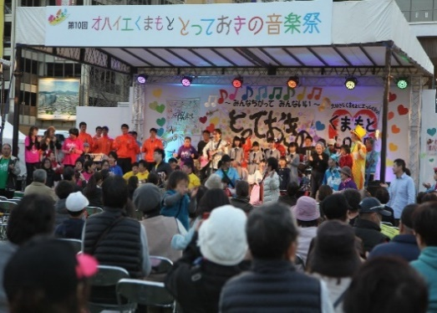 オハイエくまもととっておきの音楽祭は、障がいのある人もない人も一緒に音楽を楽しむ場を提供し、音楽の力で心のバリアフリーを目指す事を目的に開催しています。会場は熊本市街地（主に屋外）で、道行く人達とのふれあいの場所とし、それぞれの団体がダンスや歌、演奏を披露します。
 | ＮＰＯ法人 トナリビト 認定ＮＰＯ法人トナリビトは、すべての子ども・若者が「自分は愛されるために生まれてきた！」と思える未来を目指し「LOVE FIRST（ラブ・ファースト）」を土台に関係づくりを重視した支援を行っています。この熊本にも、親と暮らせず施設で育つ子どもや、様々な事情で家に帰れない若者がいることをご存じですか？皆様から頂いた寄付を活用し、児童養護施設経験者や福祉の狭間で支援が得られず、孤立化・生活困窮化する若者を対象に、『自立支援シェアハウスIPPO』『緊急短期シェルターokioki』『相談窓口・居場所スペースおとなりさん』の運営を実施しています。 トナリビトにたどり着いた若者たちは、安心できる場所を得て、一息つき、自分らしく生きる次のステップを目指しています。 【事業内容】 ①子どもの権利擁護推進、②自立支援（生活訓練、住居支援等）、③学習支援、④就労支援、⑤普及啓発、⑥支援者育成などを事業として展開しており、親を頼れない若者を対象とした生活用品の支援「お譲り品プロジェクト」、 一人暮らし生活支援宅配便「おとなり便プロジェクト」、成人式の着付け・写真をプレゼントする「KIMONOプロジェクト」等を企画開催しています。 | 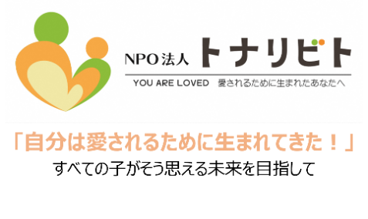 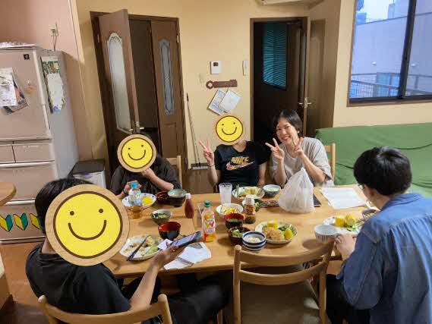 「シェアハウスの夕食風景」
 | 公益財団法人 阿蘇地域振興デザインセンター 阿蘇地域の自然環境と景観を守りながら、地域づくりを行う組織として、平成2年5月に設立しました。 阿蘇管内７市町村および上益城郡山都町（旧蘇陽町）が一体となり、地域振興、観光振興、環境・景観保全、情報発信など、公益認定を受けた以下の事業（公１～公３）に取り組んでいます。 公１「豊かな自然による世界ブランドの確立 ～阿蘇草原の維持・再生～」 ア．草原再生PR事業 イ．野焼き支援事業 ウ．阿蘇産品の振興 エ．世界ブランド事業の推進 公２「地域の元気再生による地域力向上」 ア．地域元気再生支援事業 イ．的確な情報の発信 ウ．阿蘇回帰運動への取り組み エ．人材育成事業 公３「広域連携による競争力のある観光地づくり」 ア．新たな阿蘇資産の構築・推進 イ．何度も訪れたくなる観光地域づくり ウ．広域連動型観光まちづくり事業 【人材育成事業活動事例】 ビジネスを通じた地域課題の解決を目指す！！ あそ未来創造塾ホームページ ⇓ https://miraisouzoujuku.aso-navi.com | 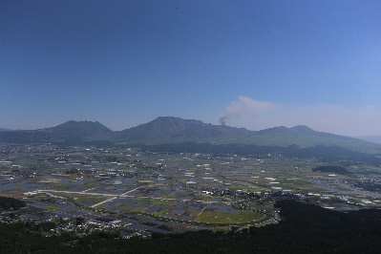 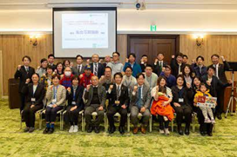 阿蘇地域の風景 あそ未来創造塾第３期修了式
 | 一般財団法人 くまもとＳＤＧｓ推進財団 地域が直面する課題解決を目指して、2019 年8 月に市民初で発足したコミュニティ財団です。広く県内外の個人・企業から資金の調達を行い、県内の多様なNGO・NPO の活動を資金面でサポートしていく活動を通して持続可能な地域社会づくりに貢献しています。 発足直後、コロナ感染症が拡大。困窮するひとり親家庭を支援するため緊急支援（ 570 万）を行いました。また2020 年7 月、球磨人吉地域が豪雨に見舞われ甚大な水害が発生。翌日豪雨災害緊急支援基金を立ち上げ復旧・復興に取り組む団体の活動を支援 （1200 万）することができました。 この時の水害被害の一因が球磨川流域の山の荒廃にあることが明らかになったことから、2023 年10 月「豊かで災害に強いふるさとの森づくり基金」を立ち上げ、2024 年１月に森づくりに取り組む２団体に補助を行い、この第1次事業が4 月末に終了したところです。 3か月の活動により山江村と八代市坂本町の山で持続可能な自伐型林業のモデルとして、土砂崩れを起こさない美しい林道ができています。この森づくり基金の成果を広く伝え、さらに森再生の活動が広がるように資金調達に力を入れていきたいと思います。ふるさと納税でのご支援を、どうぞよろしくお願いいたします。 | 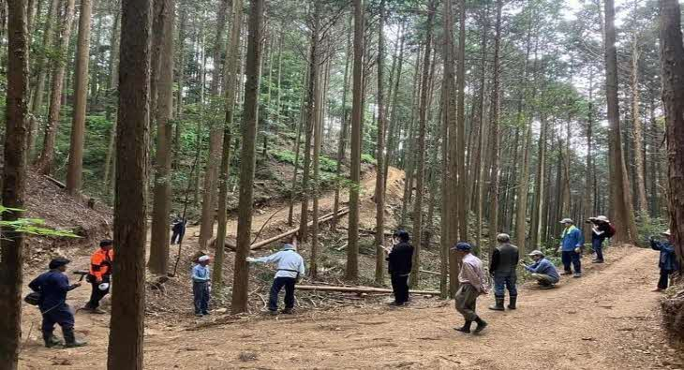 助成団体の一つ「球磨川流域保林グループ」が八代市坂本町の山で取り組んでいる崩れない林道づくりの現場を視察。 球磨郡山江村の山。「城内生産森林組合」による林道の整備状況を基金の支援者とともに視察。
 | 特定非営利活動法人 九州バイオマスフォーラム 私たちの身近にある資源を有効活用することは、地球温暖化対策や持続可能な社会の形成にとって大切です。阿蘇地域には豊かな森林資源や、広大な草原の草資源があります。NPO法人九州バイオマスフォーラムでは、バイオマスの普及を目指し、これらの資源の利活用を進めてきました。 森林整備の過程で発生する間伐材や、建築材として利用できない雑木（時には災害木）などを森林組合や林業事業者から買い取り、薪に加工し販売しています。また、間伐材を利用し、会員や地域住民に向けた薪割り体験イベントを実施しています。 地域の特長を生かした資源循環型の仕組みを作ることで、環境保全と地域経済の活性化の両立に貢献していきます。 頂いた寄附は、薪生産などに必要な備品の購入やイベント等の運営費用に使わせて頂きます。 | 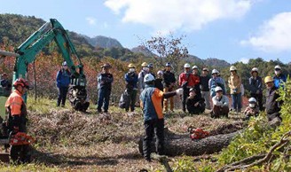 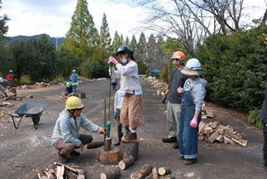 薪割り体験イベントで森林・林業 についての講話を行う様子 薪割り体験を行う様子
 | 一般社団法人 熊本県サッカー協会 全国有数のサッカー王国を目指すため、「熊本サッカーファミリー10万人」を目指します。 集まったご寄付は、キッズや女子選手の普及・育成に関連する事業に活用させていただきます。 基本理念 「サッカーを通して豊かなスポーツ文化の振興に寄与し、人々の心身の健全な発達と社会の発展に貢献する。」 基本目標 「蹴夢」夢あるあなたが主役の熊本サッカー 基本方針 (1)安心・安全なフィールドのもと、多様性のあるサッカーをつくり、はぐくみ、ピッチにあつまり、ともに、つながり、いつでも誰もがアクセスできる熊本サッカーを目指す (2)フィールドに楽しみがあふれ、感動を覚え、喜びを感じることができる熊本サッカーを目指す (3)新たなステージで、九州・日本・世界へと羽ばたくサッカーヒューマンがより多く育つ熊本サッカーを目指す |  一般社団法人熊本県サッカー協会公式ロゴ
 | ＮＰＯ法人 ＮＥＸＴＥＰ 認定NPO法人NEXTEPは熊本県合志市に拠点を置き、子どもたちを支える各種事業を実施しています。 重度の障がいや病気を抱えた子どもとその家族をサポートする「小児在宅支援事業」、不登校児をサポートする「わくわく農作業体験」、若者の就労をサポートする「久遠チョコレート熊本」「就労継続支援A型事業」といった幅広い支援を行っています。 これからも、すべてのこどもたちが笑顔で輝くことのできる地域社会を作っていけるよう、支援の幅を広げていきます。 | 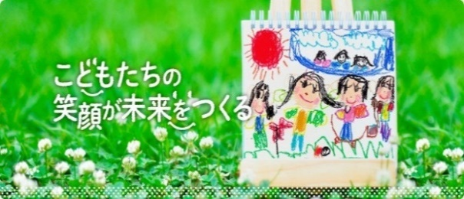 ＮＥＸＴＥＰホームページロゴ
 | 特定非営利活動法人 NPOこどもサポート・みんなのおうち 2005年1月に設立した菊池郡大津町の子育て支援ＮＰＯです。「子どもが大切にされている実感を持てる社会の実現」を目指し活動しています。学童保育クラブ・小規模保育園・子育て支援センター・子どもの居場所づくりの４事業を軸に、子どもたちと喜怒哀楽の日々をすごしています。 ご支援のほどよろしくお願いいたします。 | 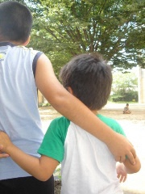 こどもたち ひとりひとりの 笑顔のために
 | ＮＰＯ法人 犬猫ケアホームきずなの丘 熊本県阿蘇郡西原村。当団体は阿蘇の雄大な自然に囲まれた素晴らしい場所にあります。”行き場のない犬猫たちを1頭でも多く救いたい”同じ思いを持つボランティアさん達の力を借りながら、日々活動をしています。 犬猫たちの元気に生きる姿を通してたくさんのパワーをもらい、それが私達の活動の原動力にもなっています。人と動物の共生を目指し、両者をつなぐ場所であり続けること。それが動物愛護分野における当団体の役目だと思っています。 より多くの方に私達の活動を知ってもらい、動物愛護について考えるきっかけとなってくれることを願います。 | 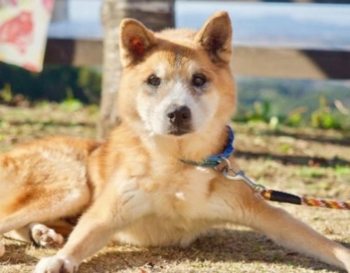 日向ぼっこ きずなの丘にて
 | 社会福祉法人 熊本いのちの電話 熊本いのちの電話は、精神的葛藤と混迷を抱いて苦悩する人たちに対し、生きる意欲を自ら見いだせるよう、心の支えになることを願うボランティア活動です。 ２４時間３６５日年中無休の「眠らぬダイヤル」を約100名の認定相談員がボランティアで電話相談を受けています。 「いのちの電話」は個人、団体、法人の皆さまのご寄付で運営されています。 相談をよりよく受けるための研修や、相談活動を維持するための資金が不足しています。 優しさに満ちあふれたこの活動に、是非ご支援をお願い致します。 | 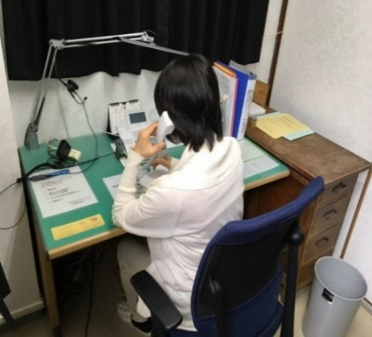 電話相談室で相談を受けている様子
 | ＮＰＯ法人 Ａ－lifeなんかん ◆キャッチフレーズは「広がる未来 つながる地域」◆ 「いつでも・どこでも・だれでも」スポーツに楽しめる環境の実現を目指しています。子どもから高齢者まで幅広い世代の人々が、それぞれの興味関心・競技レベルに合わせて、さまざまなスポーツに触れる機会を提供する地域スポーツクラブを原点として、地域の皆さんと共に地域社会の連携と明るく豊かな生活の実現に向けた取り組みのお手伝いをしています。 平成24年に法人設立。南関町におけるスポーツ団体等を統括し、南関町民及び町外の住民に対して、運動や住民の触れ合いの場の創出、健康増進、体力の向上及びスポーツ文化の振興などを通じて持続可能な地域の発展に貢献することを目的に活動しています。 ◆寄付金を次のことに役立てます◆ ①地域の子ども達の健やかな体づくりを支えるスポーツ環境の整備（共用スポーツ用具の購入、練習着製作費など） ②障がい者・障がい児が自分の住む地域でスポーツに親しめる環境の整備（共用スポーツ用具の購入、専門講師の招聘費用、地域指導者の研修費用など） | 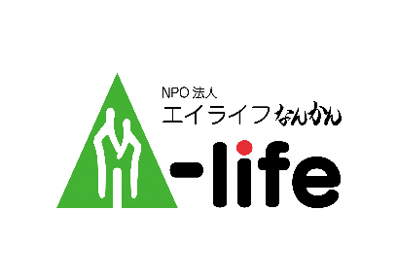 老若男女が健やかに支え合う人生をイメージ
 | 特定非営利活動法人 おーさぁ 熊本県が推進する「地域の縁がわ」のモデル事業として、地域に根差した共生型多機能福祉施設「健軍くらしささえ愛工房」を運営。「おーさぁ」はデンマーク語で「～も（一緒）」「～も（また）」という意味の”ogsaa”をもとにした造語で、ノーマリゼーションの理念が込められており、赤ちゃんからお年寄りまで、年齢や性別、障害の有無に関わらず誰もがその人らしく暮らしていける地域づくりを行っています。高齢、障害の介護事業、地域型保育園、喫茶、配食サービス、健軍商店街の惣菜店の運営のほか、若者、生活困窮者、ひきこもりの支援事業を行政より受託。これらの事業をワンフロアで行っている事業所は全国的にも珍しく、県内外から多くの人が視察に訪れます。 支援事業では、子ども食堂やフードバンクとの協働による食糧支援、就職用品貸与、無料職業紹介所による求人開拓等、制度の枠に捉われない独自の支援を展開。また、支援対象者や近隣の中学校、支援学校の職場体験や地域ボランティアの受入を積極的に行い、様々な地域課題に取り組んでいます。 熊本地震、豪雨災害で減少していく地域の縁がわの再生のため、県内580か所の縁がわの拠点づくりにも力を入れ取り組んでいます。 | 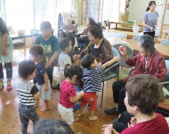 「地域の縁がわ」での交流の様子
 | ＮＰＯ法人 キッチンるぱ 「ひとり社会」が進む現代。困っているけど、誰にも知られず、声を出せない人がいます。 子どもからお年寄りまで、食事をとりながら集う場所を創ることで、私達の周りにある孤独や孤立を減らし、誰もが安心して健康な生活を送れるようになることを目標に活動を始めました。 「るぱ」とはフランス語で食事を意味する言葉です。 食事は、生きていくために欠かせないもの。そして、誰かとテーブルをともにすることで、コミュニケーションが生まれ、喜びや安らぎ、そして充足感などを得ることができ、豊かな人生を送る上でかけがえのないものです。 この「食のちから」を足掛かりに、みんなが気軽に集え、安心感を得られる、そして世代間の交流も交え、集まったみんなが他の人の支援者にもなりながら助け合い、それぞれが抱える課題の解決に努める、そんな温かい居場所（＝地域の縁がわ）づくりに取り組んでいます。 具体的には主に次の活動を実施しています。 ・子ども食堂「まなびば・たまな」（食事付き 学習会） ・おうちカフェ「おとな食堂」 ・認知症カフェ「カフェからふる」 ・総合環境教育 ・赤ちゃんの駅 ・ファミリーサポーター支援 | ある日の食事風景
 | 特定非営利活動法人 ブリッジフォースマイル 私たちは、親を頼れない子どもたちの巣立ちを支援しているNPO法人です。 ―親を頼れないすべての子どもが笑顔で暮らせる社会へ― 初めて一人暮らしを始めたときのこと、覚えていますか？ 親を頼れず、18 歳で自立を迫られる子どもたちに対して、彼ら自身の意思を主にし、できることを支援し寄り添っていくという方針で、キャリア支援や施設退所後のつながりを中心に、多くの支援プログラムを実施してきました。 児童養護施設や里親家庭の皆様、地域の支援組織や専門家と連携をとり、地域ボランティアさんの支えにより活動を推進しています。これからも社会的養護下の子どもたちにより良い支援を行うため、それぞれの特長・専門性を持つ社会資源にも積極的に橋渡し（ブリッジ）し、 子どもたちがどんな環境で生まれ育っても、夢と希望を持って笑顔（スマイル）で暮らせる社会を目指して活動してまいります。 「親を頼れなくても、私は大丈夫」子どもたちがそう言って心から笑えるようになるために、がんばるのは子どもではなく大人たちです。親を頼れない子どもたちが、自分の未来をワクワクしながら描ける社会をつくるため、ぜひ力を貸してください。 | 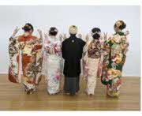 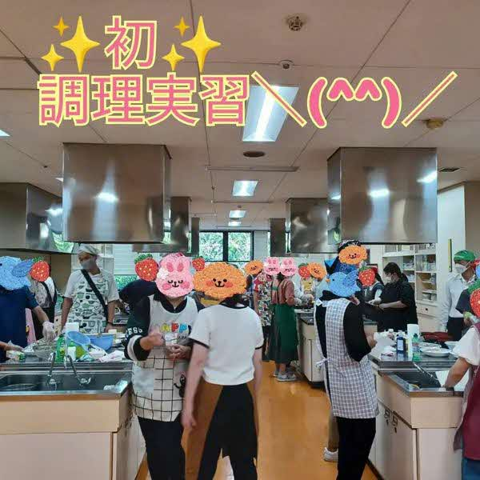 成人式 自立支援プログラム 調理実習
 | 特定非営利活動法人 自立の店ひまわりパン工房・カフェ 「自立の店ひまわりパン工房・カフェ」では、心と体に「やさしいパン」を目指しています。素材にこだわり丁寧に日々真心を込めてお客様に喜ばれる商品が提供できますようにチャレンジドと支援員、ボランティアが力を合わせて努力を重ねています。 チャレンジドとは、「障害をもつ人」を表す米語「挑戦という使命や課題、挑戦するチャンスや資格を与えられた人」を語源としています。障害をもつゆえに体験する様々な事象をポジティブに活かしていこうという思いが込められています。 チャレンジド達は純粋な心でとても真面目にお仕事に取り組んでいます。その姿からははっとさせられるような尊さ、きらりと光る感性が垣間見れます。それぞれが持つ個性が活かされて、ひまわり全体がもっともっと達成感のある魅力的な就労の場になりますように、皆様の応援をよろしくお願いいたします。 | 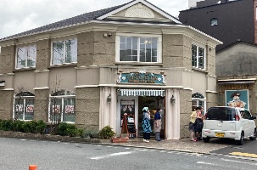 ひまわりパン店舗兼作業所
 | 特定非営利活動法人 優里の会 児童虐待など様々な理由により家庭で暮らせなくなり、社会的養護を必要とする子ども達が家庭・地域社会で育まれ、自立した社会の一員となることが当会の事業であり、その広報・啓蒙活動を目的に活動しています。皆さまのご支援をどうぞよろしくお願いいたします。 家族と暮らせない子どもたちは全国に約45,000人、熊本には約630人います。そのような子どもの約13％が里親と暮らしています。もっと里親を増やし、すべての子どもたちに温かな家庭を提供したい、それが優里の会の願いです。 | 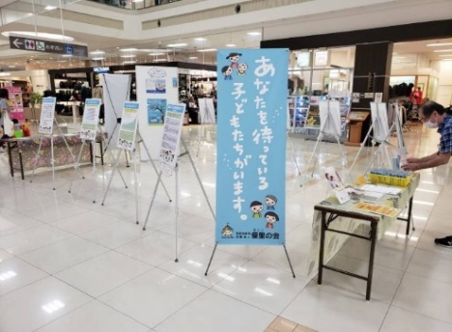 パネル展の様子
天草下田南校内の大ホール
 | 一般社団法人 熊本私学教育支援事業団 「学びの多様化学校（不登校特例校）」設立に向けて皆さまのご支援お願いいたします！ 不登校・ひきこもりの支援活動を始めて１６年、「熊本学習支援センター」は、2025年4月から、天草下田校改め「学校法人 小田床学園（こざとこがくえん）」を設立する運びとなりました。 熊本では、初の「学びの多様化学校」（不登校特例校）となり、認可申請中です。近年、不登校の数は増加の一途を辿り、毎年過去最高の数となっております。不登校の生徒たちはそれぞれに困難を抱えて、心休まる場を探し求めています。ここ小田床学園は、木造りの光あふれる校舎、豊かな海と緑の自然の中でのびのびと過ごし、主体的な学びができます。 現在、居場所を失い、社会へ踏み出すことができない子どもたちが大勢います。このような子どもたちを自立出来るようにサポートしなければ、社会にとって甚大な損失以外何ものでもありません。子どもたちは、これからの未来を創る大きな宝です。まだまだ設立にあたり、財政的にも盤石ではありません。皆様方のご支援とご協力を賜らざるを得ません。何卒、未来を創る子どもたちへのご寄附をよろしくお願い申し上げます。 設立代表理事 仙波 達哉 | 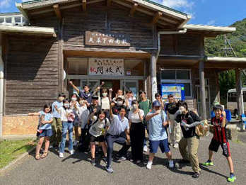 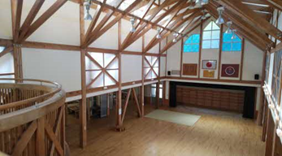 2023年8月 熊本学習支援センター天草下田南校の 開校式の様子
 | 特定非営利活動法人 熊本子ども囲碁普及会 熊本子ども囲碁普及会は、一人でも多くの子どもたちに囲碁を知ってもらい、楽しんでもらうことが、郷土熊本、そして日本の将来を担う子どもの健全育成につながるという理念のもと、熊本県内１２の子ども囲碁教室を中心に普及活動をしています。 皆様からいただいたご寄附は、県全体の子どもを集めた交流囲碁大会の開催や、幼稚園・地域公民館での囲碁教室への講師派遣、小学校の放課後児童クラブで囲碁を教える活動などに活用させていただきます。 | 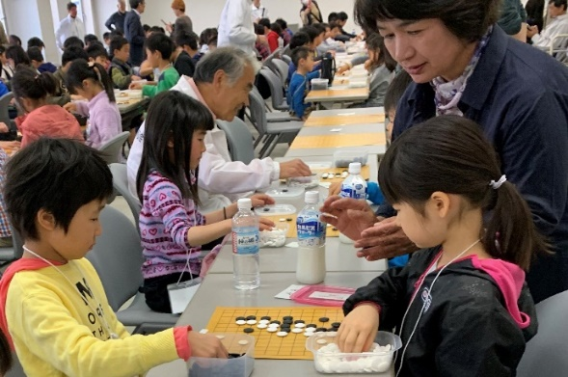 交流大会で対局を楽しむ子どもたち
 | ＮＰＯ法人 ガット NPO法人ガットは、不登校児童生徒（小中学生）の学習をサポートする「ガット教室」を運営しています。 学校に通えない児童生徒は増加の一途をたどっています。子どもたちは、将来の日本を支える宝です。そんな子どもたちが、学びを継続し、自立し、社会の一員として活躍できるよう、また、自己実現が図れるよう活動しています。 朝から社用車で自宅まで迎えに行きます。「ガット教室」に到着すると、１５分間読書の後、２時間または３時間の教科学習を行います。休憩時間には、ウォーキングや運動、野菜作り、木工製作なども希望を受けて行います。学習が終わると、社用車で自宅まで送ります。 「ガット教室」で学んだお子様は、高校に合格したり、学校に復帰したり、学力を高めたりして自立に向かっています。家に引きこもるのではなく、外に出て学ぶ良さとその効果を、子どもたちの成長から実感しています。 みなさまのご支援で、より利用しやすい体制を整えたいと思っております。温かいお力添えを何卒よろしくお願い申し上げます。 | 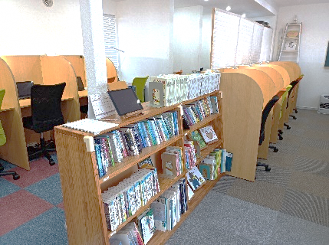 学び舎内
 | ＮＰＯ法人 子育て支援ワーカーズぺぺぺぺらん 1990年の設立以来「子ども・ことば・こころ」を柱に子育て支援を行っています。 子ども時代の絵本との出会いは、子どもの想像力、情操を豊かにしてくれます。その出会いには大人がおおいに関わらなければなりません。そのために日々活動しております。 ＜活動内容＞ ・絵本とおもちゃのスペース「ぺぺぺぺらん」 ・子どもとお母さんの絵本の教室「キッズルーム」 ・子どもの心を育てる「絵本講座」 ・わらべうた講座 ・みんなの居場所 ・子どものための「おはなし会」 ・出張おはなし会、絵本講座 電子メディアが発達するなかで、子ども達の生活環境から失われつつある「豊かなことばの世界」を守っていけるよう、どうぞ皆様のご支援をお願いいたします。 | 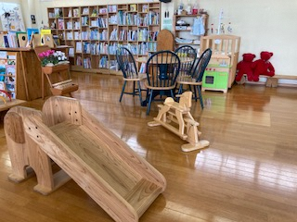 ぺぺぺぺらん 「みんなの居場所」
 | ＮＰＯ法人 熊本まちなみトラスト 熊本まちなみトラストは1997年に、取り壊し寸前の旧第一銀行熊本支店社屋（大正8年建造）の保存に成功したことを契機として、「記憶の継承」を基本コンセプトとして約60人の会員によって設立されました。その後、主として熊本市内の近代建築の保存活動および研究、交流会、ワークショップ、ライトアップなどの活動を続けてきました。また、熊本県下に現存する90の歴史的建造物を紹介した『熊本の近代化遺産』を2013年に出版し、熊日出版文化賞を受賞しました。 平成28年（2016）熊本地震の後は、熊本市内に現存する歴史的建造物の被害状況を調査し、西唐人町の「復興事務所」に常駐、同年11月「被災文化遺産所有者等連絡協議会」が設立されると本会が事務局となって復旧を支援しました。翌2017年にはニューヨークに本部のあるＷＭＦ（ワールド・モニュメント財団）とパートナーシップ契約を締結し歴史的建造物5軒の復旧工事費の助成金を得ました。 2020年7月の豪雨被害に遭った人吉球磨地域の被災文化遺産の復旧活動も行っています。 2021年3月には県民文化賞を受賞しました。 これからも地域遺産を語り、育てていく活動を続けます。 | 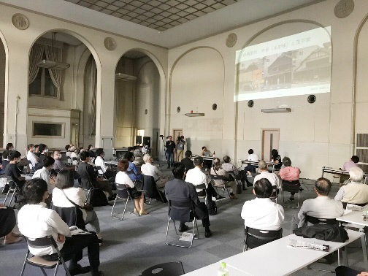 熊本の未来を語る 歴史まちづくりフォーラム 2020年10月10日 カリーノＭＳビル （旧住友銀行熊本支店社屋／昭和9年建造)
 | ＮＰＯ法人 ＵＤくまもと 障害がある方の観光や旅行の支援、情報提供を行っています。県外から観光に来られる方のために、旅行ガイドのスキルのあるヘルパーの育成、手配、観光地における障碍者の受け入れ、おもてなし研修など幅広く観光のUD化に取り組んでいます。 ご寄付頂いた資金は県内の様々な観光地のUD情報を取材、発信するために大切に使わせていただきます。 | 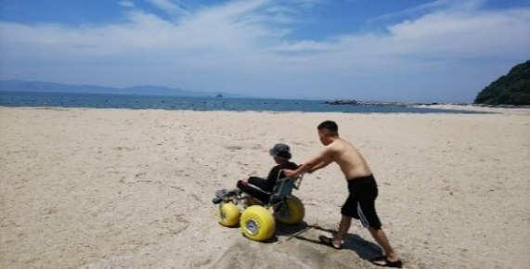 砂浜用車いす支援の様子
 | 特定非営利活動法人 愛郷吉無田 特定非営利活動法人愛郷吉無田は、マウンテンバイク事業を展開しています。「吉無田MTBフェスタ」と題し、公認・国際大会を中心に、様々なイベントを開催しており、吉無田高原をマウンテンバイクの聖地にすることを目指しています。 応援よろしくお願いします！！ | 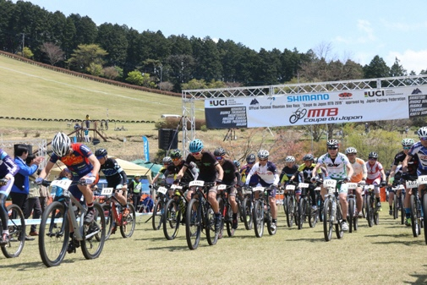 吉無田МＴＢフェスタ
 | 公益財団法人 熊本ＹＭＣＡ YMCAはYoung Men's Christian Associationの略称で、キリスト教を基盤とする非営利公益団体です。1844年、産業革命下のイギリス・ロンドンで組織され、現在では、世界120の国と地域で、およそ6500万人が活動に関わっています。 熊本YMCAは戦後間もない1948年（昭和23年）に誕生。「共に生きる社会」「地球環境の保全」「生涯学習の推進」「ウエルネス活動」「ボランティア活動」「平和な世界」を使命に掲げて働きを行っています。スポーツスクール、野外活動、フィットネス、語学教室など、幼児からシニアの広い世代に向けたプログラムを展開するほか、災害支援やユースリーダー育成、国際協力にも取り組んでいます。 －皆様からのご寄附は次のことに役立てます－ 1.子どもたちの支援 2.若者の支援・リーダー育成 3.国際協力・交流 4.災害復興支援・防災活動 5.その他、熊本YMCAが行う公益事業 皆さまのご支援をお願いいたします。 | 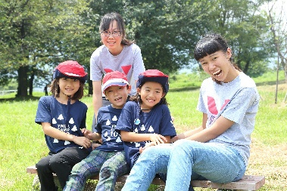 YMCAのユースリーダーと子どもたち
 | ＮＰＯ法人 地球と共に生きる会 2000年に任意団体として発会した「地球と共に生きる会」は、2002年にNPO法人の認可を受けてより、一貫して「青少年の健全育成」「食の改善と確保」「自然環境保全」に取り組み続けています。当法人が2014年より事務局を務める「FUJISAN地球フェスタWA」では、「未来の子ども達に美しい地球と和の心を残したい」というテーマのもと、日本の伝統文化であるお田植え祭・収穫祭を通して、稲作漁労文化に残された「大自然と人と人々が共に和して生きる」という生き方を広く啓発しています。 みんなの富士山のネットワークを通じて、全国・全世界の被災地復興、防災（災害予防・対策）への啓蒙と、親子稲作体験で大地と触れ合うことにより、次の時代を担う青少年と都市生活者の心身の健全育成に寄与すること及び食の改善に向けて、大地と体に優しい食物の生産と流通の拡大のため、玄米粉料理ワークショップを開催し、農家と消費者との相互依存による支援と村おこしを目指し、それに伴う農業従事者の育成をすること、そして、ふるさと納税に参画することで、米農家の支援と青少年の健全育成への活動を進めることを目的としています。 | 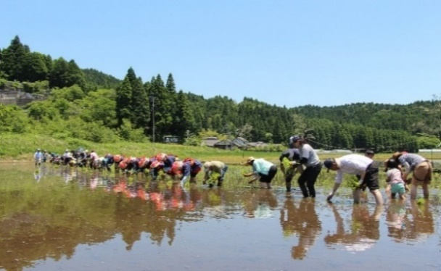 親子稲作体験 お田植え祭（阿蘇市・産山村）
 | 公益社団法人 くまもと被害者支援センター 当センターは犯罪や交通事故の被害者やその家族及び遺族が、一日でも早く穏やかな生活を取り戻せるよう、電話等による相談や病院受診、法律相談への付添いなど、被害者の方々に寄り添ったサポートを行っています。 また、県の委託を受け、性暴力被害者のための２４時間ホットライン「ゆあさいどくまもと」を運営しています。 皆様のご支援をよろしくお願いいたします。 | 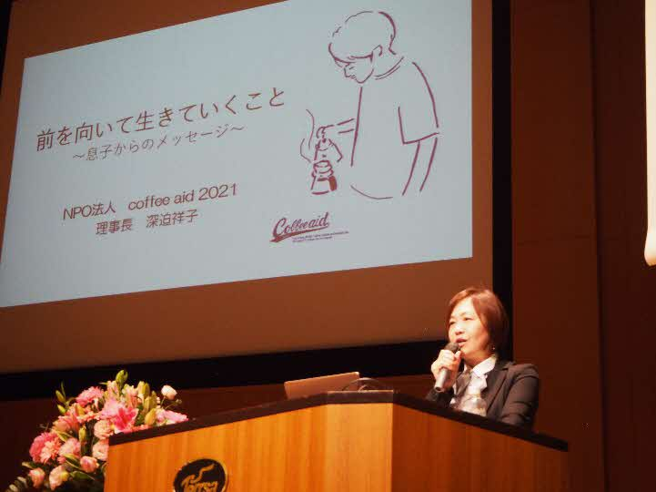 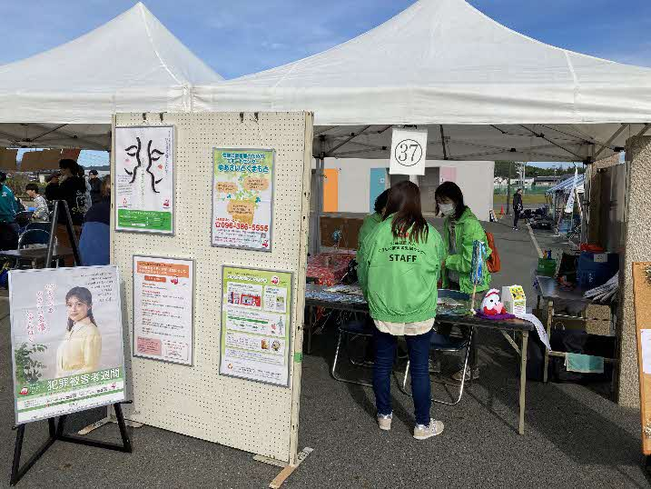 犯罪被害者週間事業（シンポジウム）の様子 北区こどもまつりにて広報啓発活動の様子
 | 特定非営利活動法人 自立応援団 人はそれぞれの「夢」を持って生活をしています。私たちは「働きたい」という願いを持つ方々が、仕事を通じて社会と接していく過程で、共に学びながら「働く」喜びを感じてもらえればと思っています。 又、次なるステップアップとしての就労までのプラットホームの場として、企業・学校関係等の皆様と連携を図りながら、障がい者就労環境を整備していくことを目指しています。 | 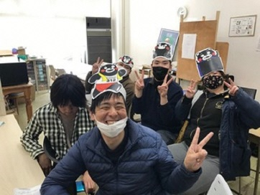 オンライン 全国大会 ズームで仲間交流会
 | ＮＰＯ法人 さくらねうねう 環境省による令和4年度の猫の殺処分数は9,472頭と発表されています。 可愛いとか、かわいそうだと、結果もわからず無責任に餌を与えるため、野生の猫は増えていきます。 また、猫を飼ったが、飼い主としての責任を放棄して捨てたという猫が、自然に繁殖し増えていることもあります。 各方面からの依頼にもとづいて、不妊去勢手術をすることによって、不幸な猫を少しでも減らしたいと、｢ＮＰＯ法人さくらねうねう｣をつくりました。 ぜひ、ご支援、ご協力お願いいたします。 | 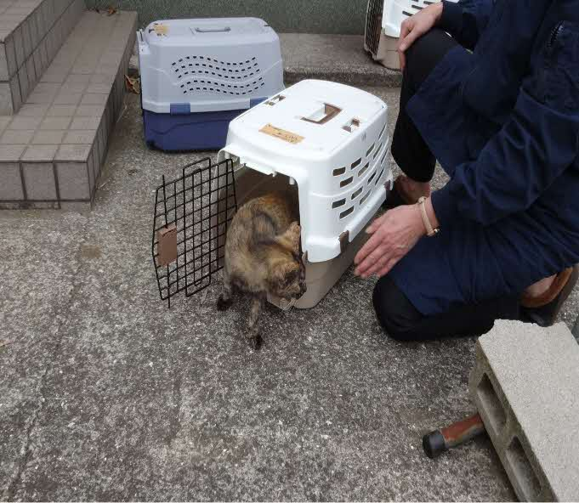 避妊手術後の猫を現場にレターンし、解放しています。
 | 特定非営利活動法人 熊本子どもの本の研究会 1983年5月以来、熊本子どもの本の研究会は、読書活動や体験活動を通して、子ども達が本に親しむとともに、地域・日本を超えた幅広い知見と視野を持てるようになることを目的として活動しています。当研究会の現在の活動・会報については、ホームページ（https://kodomonohon.org）を、研究会の４０年間のあゆみとこれからについては、総合文芸誌KUMAMOTOへの寄稿記事をご参照願います。（https://kodomonohon.org/2024/03/23/kumamoto-2403/） 2024年度は、「日本の昔ばなしを読む」（森正人さん：３回連続）、「おはなし会と小道具製作」（田口祐子さん）の二つの公開講座を開催します。 小中学生が選んだ本についてオンラインで感想を語り合う「子どもと大人の読書会」を、今年も6月30日を皮切りに４回開催する予定です。熊本以外からでも参加できます。講座活動（月1回開催）で学んだことをベースに、会員による支援学校、図書館、小学校、公民館等でのおはなしボランティアも行っています（昨年度は19回開催）。 地域の子ども達を対象に研究会事務所(熊本市東区西原)に併設されている「びわの木文庫」（児童書５千冊程を含め１万冊程所蔵）からの本の貸出も行っています。 研究会の活動へご参加いただくことをも含め、ご支援方よろしくお願いいたします。 | 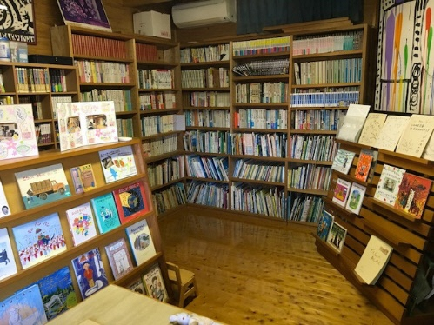 「びわの木文庫」 研究会事務所２階に併設
 | 公団財団法人 ほしのわ 当財団は熊本県内の大学・高等専門学校・専修学校に在籍し、経済的な理由で就学が困難である優秀な学生に対して、返済不要の奨学金を支給しています。 熊本地震をきっかけに、熊本県出身の経営者本郷秀之により設立され、現在まで延べ73名の学生の就学を支援してきました。 一人でも多くの熊本の学生が充実した学校生活を送ることができるよう、皆様の御支援をお願いいたします。 |  熊本の学生に返済不要の奨学金を 支給して就学を支援しています。
 | NPO法人 とら太の会 私たちは「障害」があっても無くても当たり前に地域で暮らすこと、つまり『地域共生』を目指して活動している団体です。それぞれの違いを受け入れ合う豊かさを大切にし、人と人が繋がり合う関わりを大切にしています。 とら太の会を母体に、多機能型事業所みのり（就労継続支援B型・生活介護）、地域型・認可外保育所ありんこ園、放課後児童クラブとら太・タイムケア（障害児放課後預かり事業）、ふれあい農縁・ホーム、計画相談事業所とら太、児童家庭支援センターとら太を運営しています。 小さな子どもの頃から色んな人と出会い関わりあうことで自然に互いを受入れ思いやれる人に成長していきます。私たちはこのことを『共生の種まき』と言っています。これからも共生の種を蒔き続け、いつの日か『地域共生』という言葉が死語になるように活動し続けていきます。 応援よろしくお願いします。 | 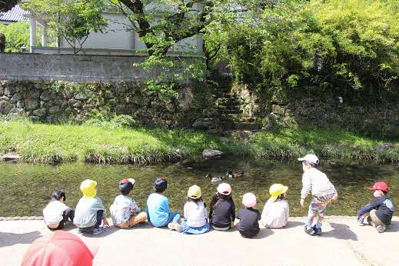 『地域共生』を目指して活動中！
 | ＮＰＯ法人 くまもとゼロスクール くまもとゼロスクールは、令和元年５月に御船町に開校したオルタナティブスクール(公教育とは異なるもう１つの学校)です。 現在、熊本県内で御船本校・熊本市の錦ヶ丘分校・菊池分校・玉名分校の４校を運営しており、50名以上の子どもたちが毎日元氣に通って来ています。 無限の可能性を持っている子どもたちは「ゼロ」そのもの。 そのまんまで天才。 そんな子どもたちが、大好きなことをとことん楽しみ、とことん追求し、本来の自分の能力を最大限に発揮できるような、子どもから大人までの素敵な学校を熊本に創りたい！ そんな願いからゼロスクールは生まれました。 現在、民間のフリースクール等に関しては行政からの支援等が無い状況で運営しています。 これからの未来を創っていく子どもたちのために、ご支援どうぞよろしくお願い致します。 | 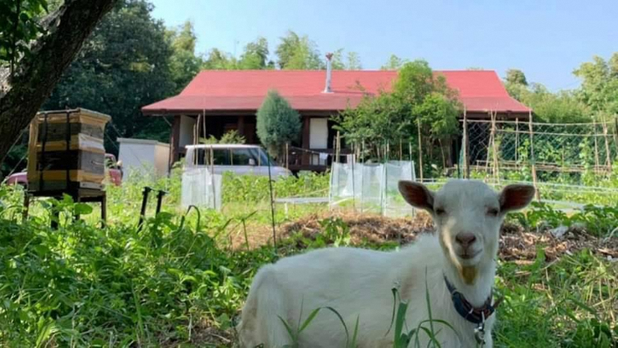 地球の循環をテーマにした環境創り
 | 認定特定非営利活動法人 れんげ国際ボランティア会 1980年設立。厳しい審査基準をクリアした数少ない熊本県「認定」NPOです。設立以来カンボジア、スリランカ、タイ、インド、ミャンマー等の東南アジアの貧困地区で図書館や学校の建設を行うかたわら、国内外の災害支援を行ってきました。国内においては、島原普賢岳噴火（1991年）、北海道西南沖地震（1993年）、阪神・淡路大震災（1995年）、東日本大震災(2013年)、熊本地震（2016年)、西日本豪雨（2018年)、熊本豪雨（2020年)、熊本・コロナ禍マスクプロジェクト（2020年)で、現地での直接支援、もしくはパートナーを介しての支援を行いました。2022年より玉東町・玉名市との官民タイアップで、ウクライナ避難民支援活動を行っております。 避難民の支援にとどまらず、避難民と玉東町住民の国際交流活動もサポートし、特に学童レベルでの多文化共生マインドの育成機会の創出に力を入れています。 | 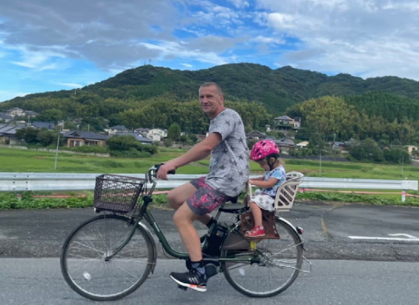 玉名郡玉東町で暮らすウクライナ避難民家族の支援をお願い致します。
 | 一般社団法人 熊本暮らし人まつり 当法人は、熊本の地域活性化に寄与する事業を支援することにより、一人でも多くの自立型市民（暮らし人）を育み、熊本の地域社会の活性化に寄与することを目的として、熊本暮らし人まつり「みずあかり」を開催しています。「みずあかり」は、「竹」「火」「水」「ろうそく」といった熊本の資源を生かした灯りの祭典です。秋の夜、熊本城周辺に２日間で約５万４千個のろうそくが灯ります。 熊本の魅力を再発見し「ここに暮らす喜びと、切なさまでも共感できる市民と地域でありたい」というコンセプトのもと、２００４（平成１６）年にスタートしました。運営は、延べ約６，０００人のボランティアの手によって行われます。竹灯籠の制作、設置、当日の運営、その後の片付けまで、地元企業、市役所や県庁の職員、自衛隊、学生、一般市民ボランティアなど多くの人たちの協力によって成り立っています。 皆様のご支援をよろしくお願いいたします。 | 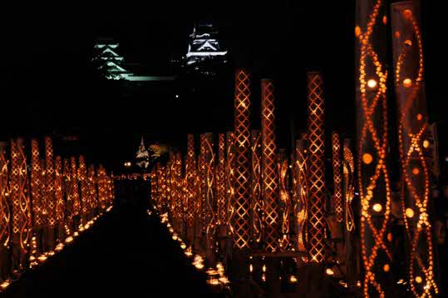 みずあかり風景（市民会館前）
 | 特定非営利活動法人 くまもとライフボート 当法人は、設立当初における地域の障がい者・高齢者等の社会的弱者のちょっとしたお手伝い（買い物代行・草取・電球の交換・簡単なリフォーム等）から出発し、幼少期の子供達への観劇会（無料招待）、本妙寺参道での門前市の開催、厚労省主管の未就労者に対する基金訓練制度（技能・技術力を体得）を経て、１２年前より福祉部門を設け、障がい者の就労継続支援Ｂ型事業所とグループホームを開所して、今日に至っています。 この経緯をご覧戴ければお解りのように、一貫して社会的に援助が必要と考えられる皆様が、「肉体的にも、精神的にも、そして社会的にもすべてが満たされた状態」に到達する為の活動に取り組ませていただいております。福祉事業以外にも過去７年程前より、全国的にも生物の多様性にも物議を醸す外来魚の駆除にも取り組み、2018年熊本県知事より「熊本環境教育賞」と、2020年には保全活動部門で「環境大臣賞」の栄えある賞を賜っています。 | 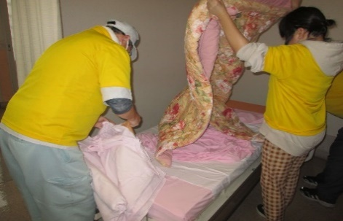 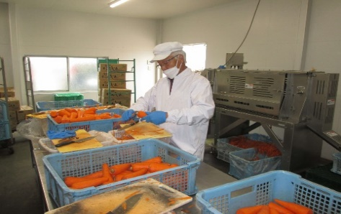 老人保健施設のベットメイク 人参の皮剥ぎ作業
 | 公益財団法人 鶴友奨学会 公益財団法人鶴友奨学会（かくゆうしょうがくかい）は、１９７４年に設立し、２０２４年に５０周年を迎えました。これも皆様方のご支援の賜物と深く感謝申し上げます。 当財団は熊本県内の高等学校・高等専門学校・大学で学ぶ意欲ある学生に十分な学習環境を提供したいという鶴屋百貨店の願いにより創設しました。２０１４年からは、給付型奨学金に移行し、高校生には毎月２万円、大学生には毎月３万円を給付し、毎年２０名以上の奨学生を支援しております。これまでに４３８名の卒業生たちが、それぞれの分野で活躍していることを心からうれしく思います。 当財団では、これまでの５０年の歩みの中で幾多の災害がありましたが、ご支援ご協力頂きました皆様方への感謝の心を忘れることなく、これからも意欲ある奨学生の支援に繋げるために、当財団の趣意にご理解とご賛同してくださる方々から寄付金を募っております。温かいご支援ご協力をお願い申し上げます。 | 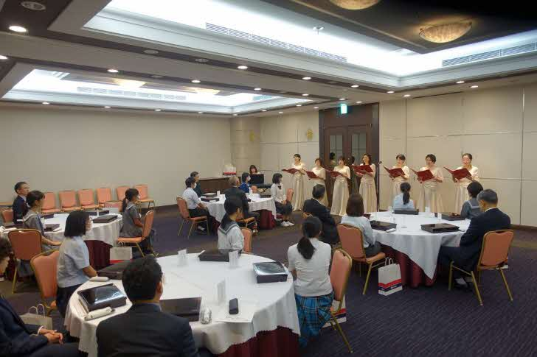 奨学生に将来の夢や目標を語ってもらう認定式
 | ＮＰＯ法人 ひのくにスマイルプロジェクト ＮＰＯ法人ひのくにスマイルプロジェクトは熊本県菊池市に拠点を構え、ひのくにスマイル食堂（こども・地域食堂）やフードバンクひのくに（フードバンク活動）、子育て講座の開催や子育て・不登校相談などの相談援助活動、熊本県内のこども食堂ネットワーク、災害救援活動などを通して、こども達に笑顔を届ける活動をはじめ、孤立防止や災害時にも迅速に動ける体制づくりに努めております。よろしくお願いいたします。 各活動の詳細は当団体HP：https://hinopro.jp/ をご覧ください。 | 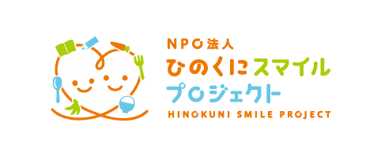 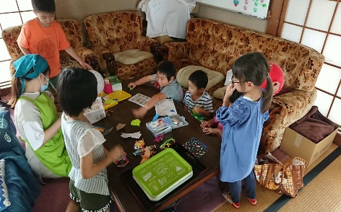 子ども食堂に来ている子ども達の様子
 | 特定非営利活動法人 ＳＥＡＲＣＨＤＯＧ人吉 当法人は、２０２１年４月に設立認証され、近年増加する行方不明者をより効果的に捜索救助できないものかと考え、九州各県における嘱託警察犬指導士の有志が県境を越えて集まりました。 その主な活動内容は、 ① 行方不明者の捜索救助 ② 警察犬、捜索救助犬の育成 （定期的に実践的な訓練会の実施） ③ 退役犬の保護管理 また、防災訓練等の参加や活動のPRイベント、教育機関等での講演、各消防や警察との合同訓練会などにも参加し「人犬一体」をモットーに活動しております。 すべての活動は、ボランティアでおこなっています。ご支援のほどよろしくお願いします。 |   訓練中のバディ達 水害による被災地での行方不明者の捜索
 | 特定非営利活動法人 熊本県バドミントン王国復活プロジェクト 「世界NO.1への挑戦！ 熊本県を再びバドミントン王国へ！」 熊本は１９７０年代頃までは、「バドミントン県」としてこれまでに数多くのオリンピック選手や全国でもトップの選手を輩出した「バドミントン王国」でした。当団体は、熊本県を本拠地として世界で活躍する再春館製薬所バドミントン部のご協力を得て、熊本から世界ナンバーワンへ挑戦し「バドミントン王国」として熊本を復活させることを目指します。 現在は、小中学生に向けたバドミントン教室やジュニアトップ選手を育成するジュニアアカデミーの開催、ジュニア選手の海外遠征を行い、海外のジュニア選手と交流する国際交流事業、国際大会やパラバドミントン大会への支援など、熊本県のバドミントンにかかわる活動を幅広く行っています。 熊本のジュニアプレーヤーの日本一という夢を具現化すること。そして、まだまだ、普及が必要な障がい者バドミントン競技のさらなる活性化などバドミントン界全体の発展にも大きく寄与することを目的としております。 何卒、主旨にご理解とご賛同いただき、ご協力いただきますようお願い申し上げます。 |   実業団選手を講師に迎えたバドミントン教室 台湾に選手を派遣し現地の選手と交流を行った 国際交流事業
 | ＮＰＯ法人 外国から来た子ども支援ネットくまもと 親とともに来日した日本語が分からない外国ルーツの子供達が増えています。私たちは２００９年５月に【熊本県に編入する全ての外国ルーツの子どもに日本語指導を！】という目標をかかげて当会を立ち上げました。２０２４年現在、県内１６市町村（２０２４年度）の小中学校に日本語教育の資格を持った日本語指導員（３０名）を派遣しています。日本語指導以外にも多方面で子どもたちを支えています。 ＜活動内容＞ １）日本語指導「くまもとこどものにほんご」 ２）進路サポート「外国ルーツの生徒と保護者のための進路ガイダンス」 ３）仲間づくり「県内在住の外国ルーツの中高生の交流会」 ４）学習支援と居場所づくり「おるがったステーション」（熊本市国際交流会館）「GlobalTerakoyaたけんち」（合志事務局）「やまが日本語クラブ」（山鹿隣保館） ５）研修会/講演会 「外国ルーツの子どもたちの現状や多文化共生について」 子どもたちは言葉や文化が違う環境の中、家庭や学校で様々な悩みを抱えています。私たちはそんな子どもたちに寄り添う活動をこれからも続けて参ります。みなさまの温かいご支援をよろしくお願い致します。 |   第16回九州外国ルーツの生徒交流会in熊本 当法人会で活動している日本語指導員

